SESION
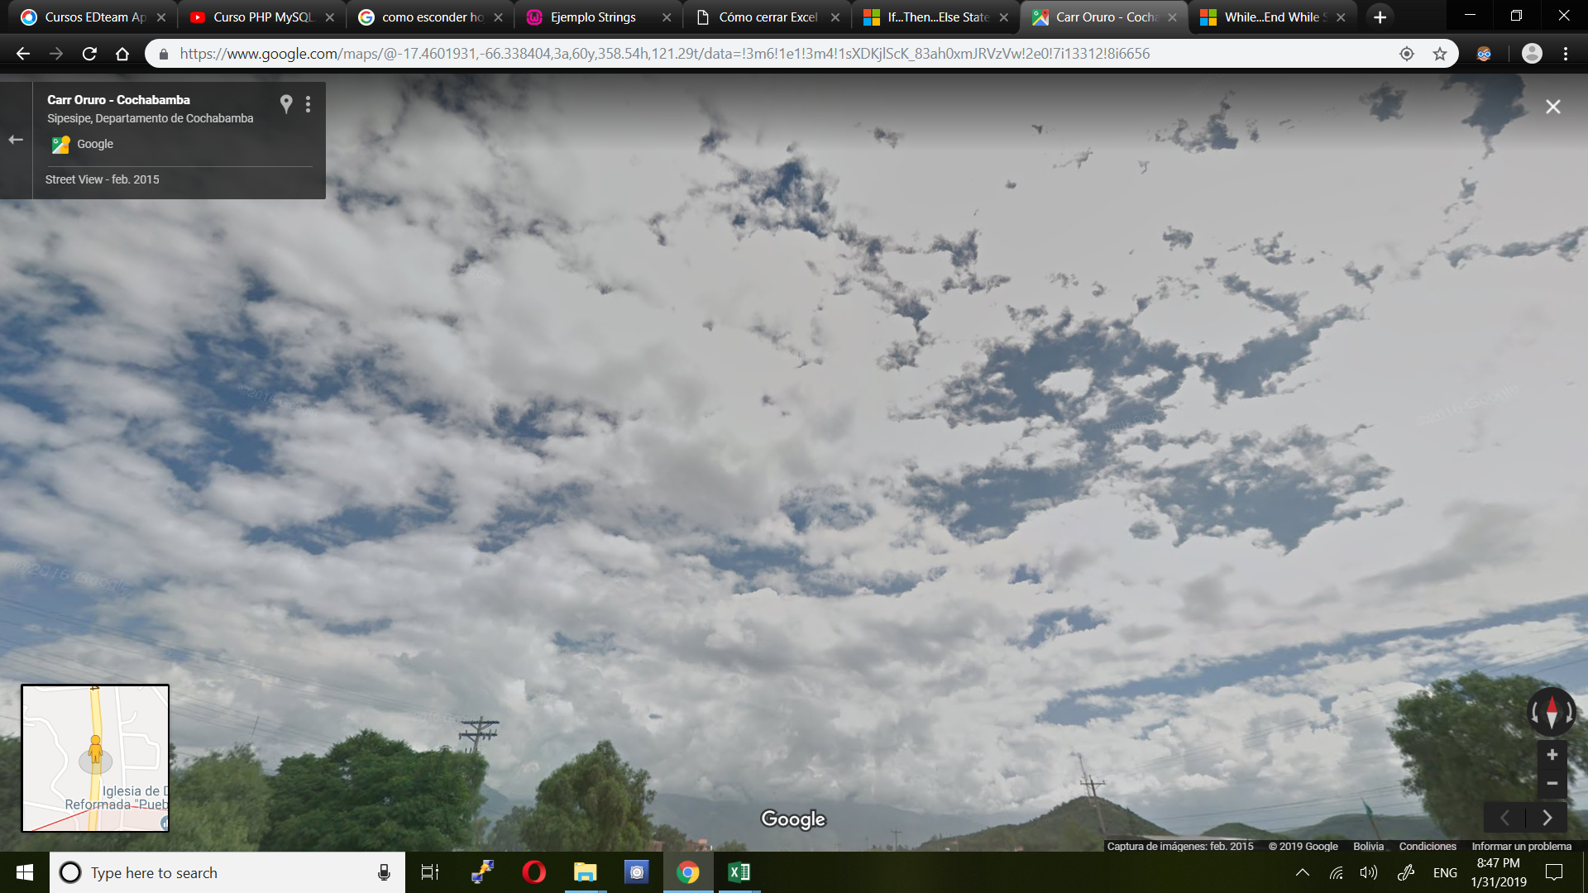
USUARIO | CONTRASENIA | ROL
gladys | reflexion | Administrador
glass | reflexion | Registrador
roxana | cacef | Cobrador

INICIAR

